Косвенники Эмаль+ТЭНы+Аноды
 |  | www.бойлеры.com |  |  | Заказать и поулчить скидку info@6698699.ru

Артикул | Наименование | Описание | Размер | Вес |  | Курс Евро/Рубль | Ваша скидка %
 |  |  |  |  |  | 80 | 0
Эмалированный бак косвенного нагрева ГВС с одним мощным теплообменником от 24 до 70 кВт, с рециркуляцией, гильзой для датчика температуры и термометром. С ревизионным фланцем для очистки бака и ревизии, а так же отверстием 1 1/2" (до 500 л включительно) и 2" (750 и 1000 л) для установки ТЭНов. В комплекте магниевый анод и упаковка. Ножки регулировочные для баков до 300 литров включительно |  |  | mm | kg | РРЦ в ЕВРО с НДС | РРЦ, Рубли с НДС | Ваша цена с НДС
4.0001 | P 150 |  | 945 x ø630 | 51 | 540 | 43200 | 43200
4.0002 | P 200 |  | 1220 x ø630 | 58 | 572 | 45760 | 45760
4.0003 | P 300 |  | 1570 x ø630 | 70 | 810 | 64800 | 64800
4.0004 | P 400 |  | 1450*780 | 85 | 1188 | 95040 | 95040
4.0005 | P 500 |  | 1650 x ø780 | 93 | 1350 | 108000 | 108000
4.0006 | P 750 |  | 1650 x ø920 | 114 | 2052 | 164160 | 164160
4.0007 | P 1000 |  | 2205 x ø920 | 145 | 2376 | 190080 | 190080
Эмалированный бак косвенного нагрева ГВС с 2-мя мощными теплообменниками от 24 до 140 кВт, с рециркуляцией, гильзой для датчика температуры и термометра. С ревизионным фланцем для очистки и ревизии, а так же отверстием 1 1/2" (до 500 л включительно) и 2" (750 и 1000 л) для установки ТЭНов. В комплекте магниевый анод и упаковка. Регулируемые опоры установлены на баках 200 и 300 литров. |  |  | mm | kg | РРЦ в ЕВРО с НДС | РРЦ, Рубли с НДС | Ваша цена с НДС
4.0008 | P-2-200 |  | 1220 x ø630 | 67 | 713 | 57040 | 57040
4.0009 | P-2-300 |  | 1570 x ø630 | 79 | 983 | 78640 | 78640
4.0010 | P-2-400 |  | 1450*780 | 95 | 1350 | 108000 | 108000
4.0011 | P-2-500 |  | 1650 x ø780 | 103 | 1566 | 125280 | 125280
4.0012 | P-2-750 |  | 1650 x ø920 | 125 | 2268 | 181440 | 181440
4.0013 | P-2-1000 |  | 2205 x ø920 | 160 | 2592 | 207360 | 207360
Эмалированный напольно-настенный бак косвенного нагрева с одним мощным теплообменником от 24 до 35 кВт, с рециркуляцией, гильзой для датчика температуры и термометр в комплекте. С ревизионным фланцем для ревизии и очистки бака, а так же отверстием 1 1/2" для установки ТЭНов. Магниевый анод и упаковка в комплекте. Регулируемые опорные ножки бака позволяют устанавливать бак на пол и регулировать высоту и уклон. |  |  | mm | kg | РРЦ в ЕВРО с НДС | РРЦ, Рубли с НДС | Ваша цена с НДС
4.0014 | PWL 150 (левое подключение) | 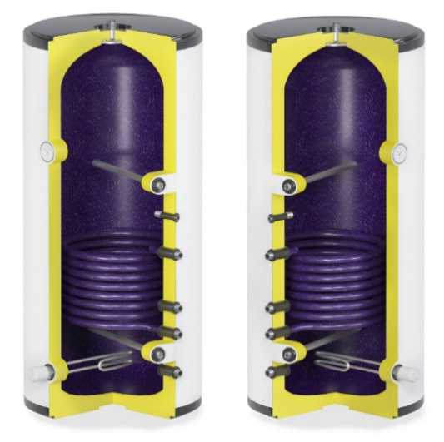 | 945 x ø630 | 51 | 556 | 44480 | 44480
4.0015 | PWL 200 (левое подключение) |  | 1220 x ø630 | 58 | 589 | 47120 | 47120
4.0016 | PWR 150 (правое подключение) |  | 945 x ø630 | 51 | 556 | 44480 | 44480
4.0017 | PWR 200 (правое подключение) |  | 1220 x ø630 | 58 | 589 | 47120 | 47120
 |  |  |  |  |  | 0
Бак косвенного нагрева ГВС с верхним подключением с эмалевым покрытием и одним мощным теплообменником - 35 кВт (площадь - 1,1 м2). Производительность по горячей воде более 1000 литров в час. Бак имеет возможность установки ТЭНа мощностью 2, 3 или 6 кВт внутри корпуса бака, под передней лицевой панелью. При заказе вы можете выбрать тип нагревательного элемента - сухой или мокрый. Объем бака 157 литров. Изоляция - пенополиуретан 80-85 мм средней толщины, внутри корпуса бака может быть установлен рециркуляционный насос, активный титановый анод или противоожоговый клапан. Бак имеет регулируемые ножки. Цвет бака может быть черным или белым. Уникальный дизайн и функциональность бака сделают вашу котельную уникальной. |  |  | mm | kg | РРЦ в ЕВРО с НДС | РРЦ, Рубли с НДС | Ваша цена с НДС
 |  | 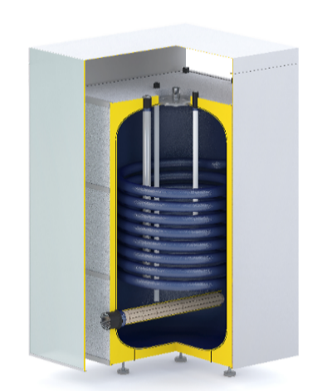

4.0018 | P150 Crystal (1,1m2 - 35kW) |  |  |  | 800 | 64000 | 64000

Бак косвенного нагрева ГВС с эмалевым покрытием и одним мощным теплообменником - 35 кВт (Площадь поверхности - 1,1 м2) для бака 211 литров и теплообменником - 53 кВт (Площадь поверхности - 1,6 м2) для бака 285 литров. Изоляция - пенополиуретан 80-85 мм средней толщины, внутри корпуса бака может быть установлен активный титановый анод или противоожоговый клапан. Бак имеет регулируемые ножки. Цвет котла может быть черным или белым. Уникальный дизайн и функциональность бака сделают вашу котельную уникальной. |  |  | mm | kg | РРЦ в ЕВРО с НДС | РРЦ, Рубли с НДС | Ваша цена с НДС
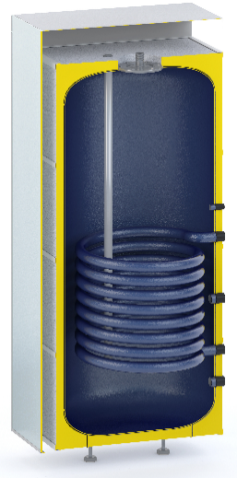

4.0019 | P200 Crystal (1,1m2 - 35kW) |  |  |  | 950 | 76000 | 76000
4.0020 | P300 Crystal (1,6m2 - 53kW) |  |  |  | 1100 | 88000 | 88000

Нагревательные элементы. Материал трубки ТЭНа Incoloy 875 лучше материала для ТЭНа просто НЕТ!!! (для нагревательных элементов 6-9-15 кВт) Высококачественные термостаты внутри!! Качество проверенное годами!! Автоматическая функция анти-ЛЕД!!! ТЭН сам включит нагрев, если температура упадет до нулевых отметок!! Аварийный термостат дополнительной защиты от закипания уже в корпусе! Двойная защита от перегрева!! |  |  | L,mm | kg | РРЦ в ЕВРО с НДС | РРЦ, Рубли с НДС | Ваша цена с НДС
3.5000 | 2 kW (1 фаза.) 1 1/2 "+ 2 термостата (основной и аварийный) | 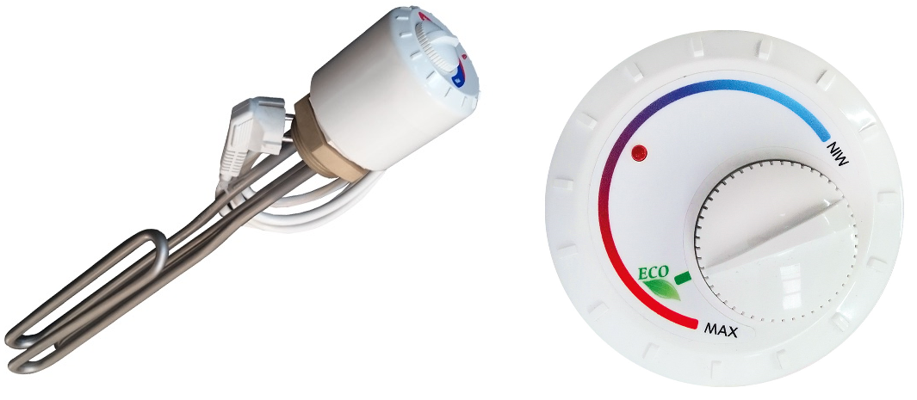 | 400 | 0.93 | 76 | 6080 | 6080
3.5001 | 3 kW (1 фаза.) 1 1/2 "+ 2 термостата (основной и аварийный) |  | 400 | 0.93 | 86 | 6880 | 6880
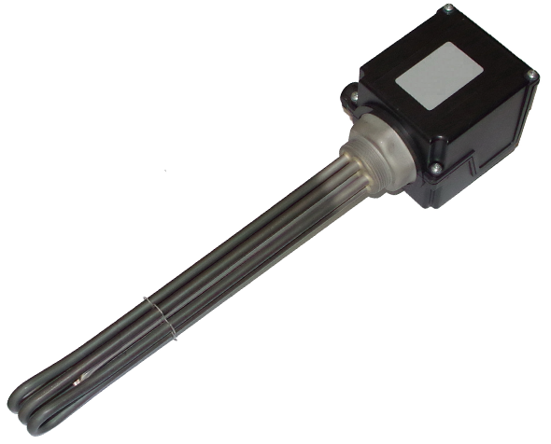
3.5002 | 6 kW (3 фазы) 1 1/2 "+ 2 термостата (основной и аварийный) |  | 520 | 2 | 250 | 20000 | 20000
3.5003 | 9 kW (3 фазы) 1 1/2 "+ 2 термостата (основной и аварийный) |  | 700 | 2 | 261 | 20880 | 20880
3.5004 | 15 kW (3 фазы) 1 1/2 "+ 2 термостата (основной и аварийный) |  | 820 | 2.1 | 454 | 36320 | 36320
3.5005 | Термостат 15 kW |  | 100*100*100 | 0.1 | 141 | 11280 | 11280
3.5006 | Сухой ТЭН 2.4 kW (две ступени по 1.2 kW каждая) | 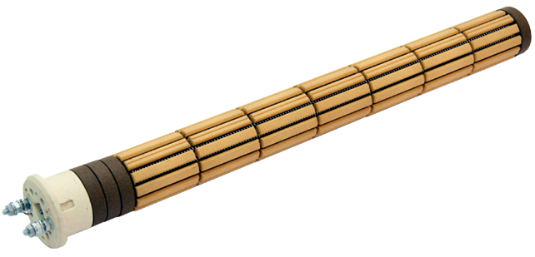 | 500 | 1.5 | 54 | 4320 | 4320
3.5007 | Термостат для сухого ТЭНа 2.4 kW |  | 100*100*100 | 0.1 | 20 | 1600 | 1600
Магниевые аноды для антикорозионной защиты |  |  |  |  | РРЦ в ЕВРО с НДС | РРЦ, Рубли с НДС | Ваша цена с НДС
3.6003 | Магниевый анод с резьбой 3/4 " |  | 450*22 | 0.315 | 19 | 1520 | 1520
3.6004 | Магниевый анод 3/4 " на шпильке M8 |  | 450*22 | 0.315 | 12 | 960 | 960
3.6005 | Магниевый анод с резьбой (1 ") |  | 650*26 | 0.6 | 27 | 2160 | 2160
3.6006 | Магниевый анод с резьбой (1 ") |  | 960*26 | 0.89 | 32 | 2560 | 2560
3.6007 | Магниевый анод с резьбой (1 1/4 ") |  | 850*33 | 1.265 | 42 | 3360 | 3360
3.6008 | Магниевый анод с резьбой (1 1/4 ") |  | 1250*33 | 1.86 | 50 | 4000 | 4000
Активные титановые аноды!!! Это пожизненная защита бака от коррозии! Нет необходимости менять этот анод! Убивает бактерии в воде, насыщая воду кислородом !! Удаляет неприятные запахи сероводорода!!! Интеллектуальная система управления потенциалом внутри бака!! |  |  | L,mm | kg | РРЦ в ЕВРО с НДС | РРЦ, Рубли с НДС | Ваша цена с НДС
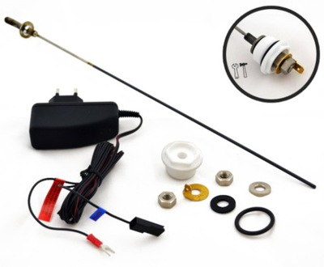
3.7001 | Блок управления анодом Gn (для эмалевых баков) |  | 100*100*100 | 0.1 | 149 | 11920 | 11920
3.7002 | Блок управления анодом Hn (для эмалевых баков) |  | 100*100*100 | 0.1 | 165 | 13200 | 13200
3.7003 | Блок управления анодом Hn-X (для баков из нержавеющей стали) |  | 100*100*100 | 0.1 | 183 | 14640 | 14640
3.7004 | Однополярный кабель для двух анодов |  | 100*30*30 | 0.02 | 9 | 720 | 720
3.7005 | Титановый анод 100/200 |  | 340*30*30 | 0.12 | 48 | 3840 | 3840
3.7006 | Титановый анод 100/400 |  | 540*30*30 | 0.14 | 63 | 5040 | 5040
3.7007 | Титановый анод 100/600 |  | 740*30*30 | 0.18 | 78 | 6240 | 6240
3.7008 | Титановый анод 100/800 |  | 940*30*30 | 0.12 | 94 | 7520 | 7520
3.7009 | Титановый анод 150/400 |  | 590*30*30 | 0.15 | 64 | 5120 | 5120
3.7010 | Титановый анод 200/200 |  | 440*30*30 | 0.14 | 46 | 3680 | 3680
3.7011 | Титановый анод 200/400 |  | 640*30*30 | 0.17 | 68 | 5440 | 5440
3.7012 | Титановый анод 300/400 |  | 740*30*30 | 0.18 | 72 | 5760 | 5760
3.7013 | Титановый анод 600/200 |  | 840*30*30 | 0.19 | 51 | 4080 | 4080

Теплоаккумуляторы
 |  | www.бойлеры.com |  |  | Заказать и поулчить скидку info@6698699.ru

Артикул | Наименование | Описание | Объём | Размер | Вес | Курс Евро/Рубль | Ваша скидка % | Баки от 3000л %
 |  |  |  |  |  | 80 | 0 | 0
Вертикальный бак теплоаккумулятор. Максимальное давление бака 6 Бар!! - единственные на рынке с такими показателями прочности. Съёмная полиэфирная изоляция толщиной 65-70 мм с классом огнестойкости B-s2d0. Термометр и резьба под гильзу датчика в комплекте. Возможность установки мокрого ТЭНа. Бак изготовлен из чистых холоднокатанных сортов стали, поэтому ваша система отопления долго остается без следов загрязнений и налетов на теплообменниках. Возможность объединения несколько источников нагрева в одном баке. Опционально возможно изменение конструкции бака по чертежу заказчика. Опционально возможен выбор типа теплоизоляции - А, В, С класс по ErP. Усиленная упаковка из дерева с возможностью вертикально/горизонтальной (до 1000 л) перевозки. Стильный внешний вид наружной изоляции бака из ABS пластика с декоративными колпачками. |  |  | литры | mm | kg | РРЦ, евро | РРЦ, Рубли с НДС | Ваша цена с НДС
1.0000/1.1000 | AT/AT PR 200 |  | 211 | 630*1250 | 50 | 505 | 40400 | 40400
1.0001/1.1001 | AT/AT PR 300 |  | 295 | 630*1600 | 65 | 611 | 48880 | 48880
1.0002/1.1002 | AT/AT PR 500 |  | 485 | 780*1680 | 87 | 699 | 55920 | 55920
1.0003/1.1003 | AT/AT PR 750 |  | 695 | 920*1630 | 101 | 813 | 65040 | 65040
1.0004/1.1004 | AT/AT PR 1000 |  | 990 | 920*2205 | 131 | 919 | 73520 | 73520
1.0005/1.1005 | AT/AT PR 1200 |  | 1200 | 1070*2080 | 174 | 1308 | 104640 | 104640
1.0006/1.1006 | AT/AT PR 1500 |  | 1525 | 1070*2370 | 200 | 1500 | 120000 | 120000
1.0007/1.1007 | AT/AT PR 2000 |  | 2030 | 1350*2100 | 246 | 1683 | 134640 | 134640
1.0008/1.1008 | AT/AT PR 3000 |  | 3540 | 1630*2315 | 450 | 3076 | 246080 | 246080
1.0009/1.1009 | AT/AT PR 5000 |  | 4910 | 1630*3170 | 615 | 3880 | 310400 | 310400

Артикул | Наименование |  | Объём | Размер | Вес | РРЦ, евро | РРЦ, Рубли с НДС | Ваша цена с НДС
1.2000 | ET 200 |  | 211 | 630*1250 | 50 | 500 | 40000 | 40000
1.2001 | ET 300 |  | 280 | 630*1600 | 65 | 595 | 47600 | 47600
1.2002 | ET 500 |  | 480 | 780*1680 | 87 | 687 | 54960 | 54960
1.2003 | ET 750 |  | 690 | 920*1630 | 101 | 802 | 64160 | 64160
1.2004 | ET 1000 |  | 980 | 920*2205 | 131 | 894 | 71520 | 71520
1.2005 | ET 1200 |  | 1200 | 1070*2080 | 174 | 1291 | 103280 | 103280
1.2006 | ET 1500 |  | 1525 | 1070*2370 | 200 | 1457 | 116560 | 116560
1.2007 | ET 2000 |  | 1980 | 1350*2100 | 246 | 1653 | 132240 | 132240
1.2008 | ET 3000 |  | 3540 | 1630*2315 | 450 | 3063 | 245040 | 245040
1.2009 | ET 5000 |  | 4910 | 1630*3170 | 615 | 3863 | 309040 | 309040

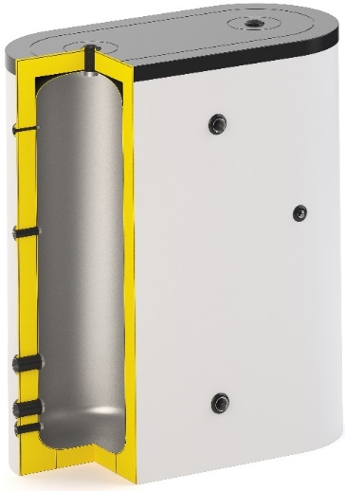
Артикул | Артикул |  | Объём | Размер | Вес | РРЦ, евро | РРЦ, Рубли с НДС | Ваша цена с НДС
1.4001 | FLAT 600 |  | 560 | 630*1410*1630 | 130 | 1335 | 106800 | 106800
1.4002 | FLAT 800 |  | 780 | 780*1710*1410 | 166 | 1483 | 118640 | 118640
1.4003 | FLAT 1000 |  | 960 | 780*1710*1680 | 174 | 1649 | 131920 | 131920
1.4004 | FLAT 1500 |  | 1380 | 920*1990*1630 | 205 | 1788 | 143040 | 143040
1.4005 | FLAT 2000 |  | 1960 | 920*1990*2205 | 262 | 2003 | 160240 | 160240

Вертикальный бак теплоаккумулятор из нержавеющей стали для нагрева ГВС от внешнего источника (пластинчатого теплообменника). Максимальное давление бака 6 Бар, опционально до 10 Бар. Термометр в комплекте. Съёмная полиэфирная изоляция толщиной 65-70 мм с классом огнестойкости B-s2d0. Опционально возможно изменение конструкции бака по чертежу заказчика. Опционально возможен выбор типа теплоизоляции - А, В, С класс по ErP Стильный внешний вид наружной изоляции бака из ABS пластика с декоративными колпачками. |  |  | Объём | Размер | Вес | РРЦ, евро | РРЦ, Рубли с НДС | Ваша цена с НДС
2.7010 | SS 200 |  | 211 | 630*1250 | 50 | 1065 | 85200 | 85200
2.7011 | SS 300 |  | 295 | 630*1600 | 65 | 1240 | 99200 | 99200
2.7012 | SS 500 |  | 485 | 780*1680 | 87 | 1480 | 118400 | 118400
2.7013 | SS 750 |  | 695 | 920*1630 | 101 | 2295 | 183600 | 183600
2.7014 | SS 1000 |  | 990 | 920*2205 | 131 | 2577 | 206160 | 206160
2.7015 | SS 1200 |  | 1200 | 1070*2080 | 174 | 3400 | 272000 | 272000
2.7016 | SS 1500 |  | 1525 | 1070*2370 | 200 | 3800 | 304000 | 304000
2.7017 | SS 2000 |  | 2030 | 1350*2100 | 246 | 4930 | 394400 | 394400
2.7018 | SS 3000 |  | 3540 | 1630*2315 | 450 | По запросу | По запросу | По запросу
2.7019 | SS 5000 |  | 4910 | 1630*3170 | 615 | По запросу | По запросу | По запросу

Теплоаккумуляторы с ГВС
 | www.бойлеры.com |  |  | Заказать и поулчить скидку info@6698699.ru
HFWT
Hot Fresh Water Tank
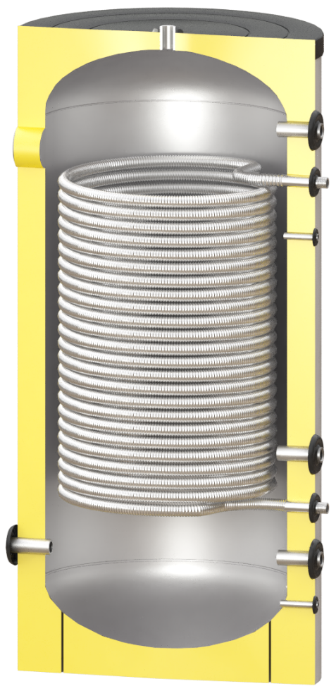
Вертикальный бак теплоаккумулятор с теплообменником для ГВС
Теплообменник из нержавеющей стали AISI 304
Максимальное давление бака 6 Бар!! - единственные на рынке с такими показателями прочности
Возможность установки ТЭНа с автоматическим управлением температурой!!! С функцией защиты от закипания и замерзания!!
Съёмная полиэфирная изоляция толщиной 65-70 мм с классом огнестойкости B-s2d0
Бак изготовлен из чистых холоднокатанных сортов стали, поэтому ваша система отопления долго остается без следов
загрязнений и налетов на теплообменниках
Возможность объединения несколько источников нагрева в одном баке
Опционально возможно изменение конструкции бака по чертежу заказчика
Опционально возможен выбор типа теплоизоляции - А, В, С класс по ErP
Усиленная упаковка из дерева с возможностью вертикально/горизонтальной (до 1000 л) перевозки
Стильный внешний вид наружной изоляции бака из ABS пластика с декоративными колпачками.
Термометр и резьба под гильзу датчика в комплекте

Производительность до 2000 литров горячей воды в час!!!
 |  |  |  |  | Гарантия 2 года |  | Курс Евро/Рубль | Ваша скидка %
 |  |  |  |  |  |  | 80 | 0
Артикул | Наименование | Объём, л | Максимальная мощность ТЭНа, кВт | Размер, мм | Вес, кг | РРЦ, евро | РРЦ, Рубли с НДС | Ваша цена с НДС
2.3001 | HFWT 300 | 295 | 6 | 630*1600 | 76 | 745 | 59600 | 59600
2.3002 | HFWT 500 | 485 | 9 | 780*1680 | 98 | 1026 | 82080 | 82080
2.3003 | HFWT 750 | 690 | 15 | 920*1630 | 114 | 1101 | 88080 | 88080
2.3004 | HFWT 1000 | 990 | 15 | 920*2205 | 142 | 1458 | 116640 | 116640
2.3005 | HFWT 1200 | 1200 | 15 | 1070*2080 | 185 | 1950 | 156000 | 156000
2.3006 | HFWT 1500 | 1525 | 15 | 1070*2370 | 211 | 2299 | 183920 | 183920
2.3007 | HFWT 2000 | 2030 | 15 | 1350*2100 | 257 | 2698 | 215840 | 215840
2.3008 | HFWT 3000 | 3540 | 15 | 1630*2315 | 465 | по запросу

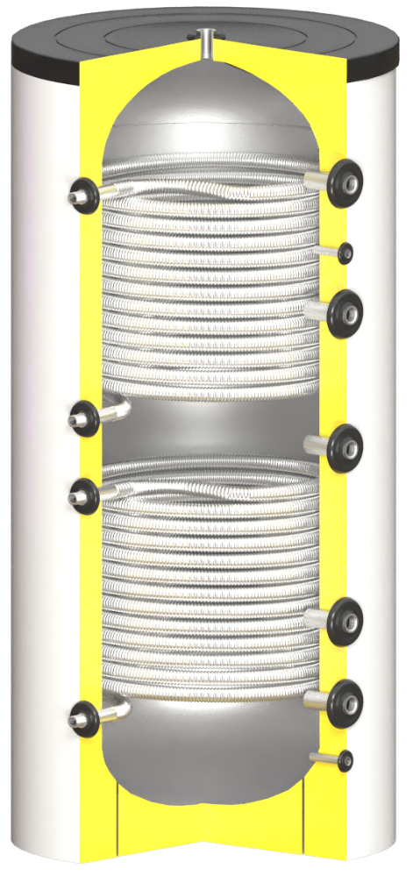
HFWT DUO
Hot Fresh Water Tank with two heat exchangers
Вертикальный бак теплоаккумулятор с теплообменником для ГВС и дополнительным теплообменником для солнечного
коллектора, бассейна, подогрева крыльца или иного независимого контура.
Теплообменник из нержавеющей стали AISI 304
Максимальное давление бака 6 Бар!! - единственные на рынке с такими показателями прочности
Возможность установки ТЭНа с автоматическим управлением температурой!!! С функцией защиты от закипания и замерзания!!
Съёмная полиэфирная изоляция толщиной 65-70 мм с классом огнестойкости B-s2d0
Бак изготовлен из чистых холоднокатанных сортов стали, поэтому ваша система отопления долго остается без следов
загрязнений и налетов на теплообменниках
Возможность объединения несколько источников нагрева в одном баке
Опционально возможно изменение конструкции бака по чертежу заказчика
Опционально возможен выбор типа теплоизоляции - А, В, С класс по ErP
Усиленная упаковка из дерева с возможностью вертикально/горизонтальной (до 1000 л) перевозки
Стильный внешний вид наружной изоляции бака из ABS пластика с декоративными колпачками.
Термометр и резьба под гильзу датчика в комплекте |  |  |  |  | Гарантия 2 года

Производительность до 2000 литров горячей воды в час!!!

Артикул | Наименование | Объём, л | Максимальная мощность ТЭНов, кВт | Размер, мм | Вес, кг | РРЦ, евро | РРЦ, Рубли с НДС | Ваша цена с НДС
2.4001 | HFWT DUO 300 | 295 | 6 | 630*1600 | 78 | 833 | 66640 | 66640
2.4002 | HFWT DUO 500 | 485 | 9 | 780*1680 | 102 | 1166 | 93280 | 93280
2.4003 | HFWT DUO 750 | 690 | 15 | 920*1630 | 119 | 1408 | 112640 | 112640
2.4004 | HFWT DUO 1000 | 990 | 15 | 920*2205 | 147 | 1707 | 136560 | 136560
2.4005 | HFWT DUO 1200 | 1200 | 15 | 1070*2080 | 192 | 2121 | 169680 | 169680
2.4006 | HFWT DUO 1500 | 1525 | 15 | 1070*2370 | 220 | 2467 | 197360 | 197360
2.4007 | HFWT DUO 2000 | 2030 | 15 | 1350*2100 | 265 | 3006 | 240480 | 240480
2.4008 | HFWT DUO 3000 | 3540 | 15 | 1630*2315 | 480 | по запросу

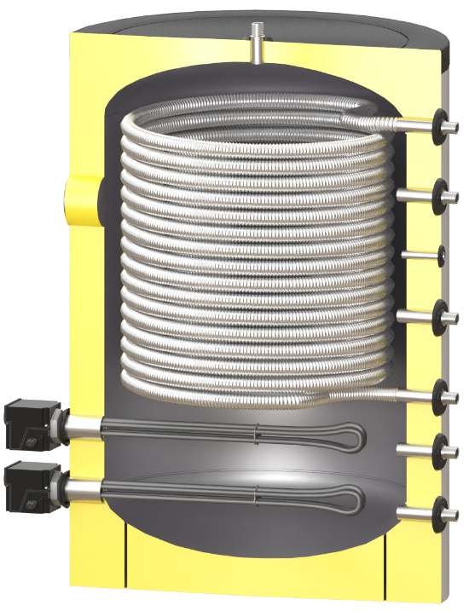
FRESH 200
3 в 1!!! Электрокотёл+Бак горячей воды+теплоаккумулятор
Вертикальный бак теплоаккумулятор с теплообменником для ГВС
Теплообменник из нержавеющей стали AISI 304
Максимальное давление бака 6 Бар!! - единственные на рынке с такими показателями прочности
Возможность установки ТЭНа с автоматическим управлением температурой!!! С функцией защиты от закипания и замерзания!!
Стильный внешний вид наружной изоляции бака из ABS пластика с декоративными колпачками.
Съёмная полиэфирная изоляция толщиной 65-70 мм с классом огнестойкости B-s2d0
Бак изготовлен из чистых холоднокатанных сортов стали, поэтому ваша система отопления долго остается без следов
загрязнений и налетов на теплообменниках
Возможность объединения несколько источников нагрева в одном баке
Опционально возможно изменение конструкции бака по чертежу заказчика
Опционально возможен выбор типа теплоизоляции - А, В, С класс по ErP
Усиленная упаковка из дерева с возможностью вертикально/горизонтальной перевозки
Термометр и резьба под гильзу датчика в комплекте

Производительность до 2000 литров горячей воды в час!!!
 |  |  |  |  | Гарантия 2 года

Артикул | Артикул | Объём, л | Максимальная мощность ТЭНов, кВт | Размер, мм | Вес, кг | РРЦ, евро | РРЦ, Рубли с НДС | Ваша цена с НДС
1.0200 | FRESH 200 | 245 | 18 | 780*960 | 70 | 518 | 41440 | 41440

Косвенники из нержавейки
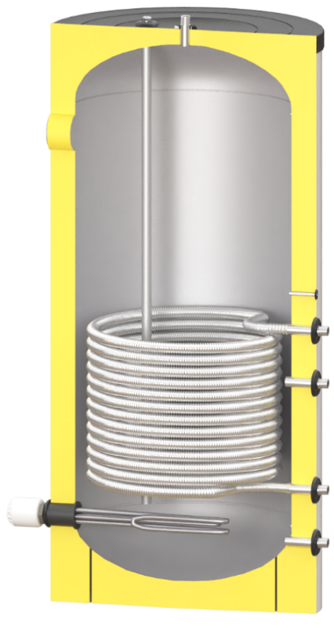
 |  |  |  | www.бойлеры.com |  |  | Заказать и поулчить скидку info@6698699.ru
SOLAR SS
Вертикальный бак косвенного нагрева ГВС с одним ТО
Материал бака нержавеющая сталь AISI 304 |  |  |  | Самый большой в классе магниевый анод немецкого производства
Возможность установки ТЭНа |  |  |  | Возможность установки активного титанового анода для пожизненной защиты бака
Патрубок рециркуляции ГВС |  |  |  | Термометр и гильза под датчик уже установлены
Съёмная полиэфиная изоляция ср.толщиной 65-70 мм |  |  |  | Класс огнестойкости изоляции B-s2d0
Активный титановый анод в комплекте |  |  |  | Гарантия до 5 лет |  |  |  | Курс Евро/Рубль | Ваша скидка %
 |  |  |  |  |  |  |  | 80 | 0
Артикул | Наименование | Объём, л | Мощность ТО, кВт | Площадь ТО, м2 | Размер, мм | Вес, кг | РРЦ, евро | РРЦ, Рубли с НДС | Ваша цена с НДС
2.0001 | SOLAR SS 150 | 157 | 25 | 0.8 | 580*980 | 49 | 1065 | 85200 | 85200
2.0002 | SOLAR SS 200 | 211 | 31 | 1 | 580*1250 | 56 | 1240 | 99200 | 99200
2.0003 | SOLAR SS 300 | 280 | 47 | 1.5 | 580*1600 | 69 | 1457 | 116560 | 116560
2.0004 | SOLAR SS 500 | 480 | 62 | 2 | 780*1605 | 92 | 1910 | 152800 | 152800
2.0005 | SOLAR SS 750 | 690 | 62 | 2 | 920*1630 | 108 | 2517 | 201360 | 201360
2.0006 | SOLAR SS 1000 | 980 | 74 | 2.4 | 920*2225 | 136 | 2818 | 225440 | 225440
2.0007 | SOLAR SS 1200 | 1200 | 87 | 2.8 | 1070*2080 | 179 | 3437 | 274960 | 274960
2.0008 | SOLAR SS 1500 | 1525 | 118 | 3.8 | 1070*2320 | 206 | 4197 | 335760 | 335760
2.0009 | SOLAR SS 2000 | 1980 | 180 | 5.8 | 1350*2100 | 256 | 5631 | 450480 | 450480
2.0010 | SOLAR SS 3000 | 3530 | 180 | 5.8 | 1740*2210 | 460 | по запросу

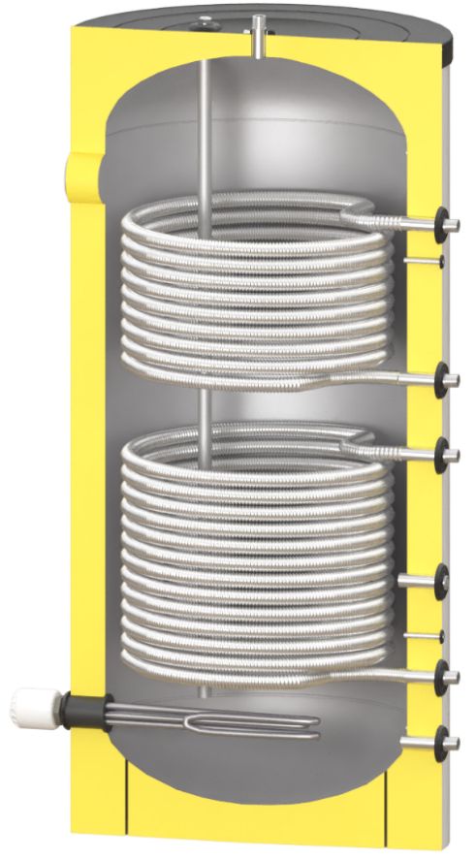
SOLAR SS DUO
Вертикальный бак косвенного нагрева ГВС с двумя ТО
Материал бака нержавеющая сталь AISI 304 |  |  |  |  | Титановые аноды для пожизненной защиты бака в комплекте!
Возм-сть установки ТЭНа (до 500л вкл - 1 1/2'' внутр. 750-2000 л - 2'' внутр) |  |  |  |  | Мощность ТО от 25 до 118 кВт
Патрубок рециркуляции ГВС |  |  |  |  | Термометр и гильза под датчик уже установлены
Съёмная полиэфиная изоляция ср.толщиной 65-70 мм |  |  |  |  | Класс огнестойкости изоляции B-s2d0
Активный титановый анод в комплекте |  |  |  |  | Гарантия до 5 лет

Артикул | Наименование | Объём, л | Мощность ТО, кВт | Площадь ТО, м2 | Размер, мм | Вес, кг | РРЦ, евро | РРЦ, Рубли с НДС | Ваша цена с НДС
 |  |  | нижний+верхний
2.1002 | SOLAR SS DUO 200 | 211 | 31+25 | 1+0,8 | 580*1250 | 58 | 1380 | 110400 | 110400
2.1003 | SOLAR SS DUO 300 | 280 | 47+31 | 1,5+1 | 580*1600 | 72 | 1670 | 133600 | 133600
2.1004 | SOLAR SS DUO 500 | 480 | 62+31 | 2+1 | 780*1605 | 95 | 2080 | 166400 | 166400
2.1005 | SOLAR SS DUO 750 | 690 | 62+37 | 2+1,2 | 920*1630 | 111 | 2655 | 212400 | 212400
2.1006 | SOLAR SS DUO 1000 | 980 | 74+37 | 2,4+1,2 | 920*2225 | 143 | 2955 | 236400 | 236400
2.1007 | SOLAR SS DUO 1200 | 1200 | 87+56 | 2,8+1,8 | 1070*2080 | 186 | 3880 | 310400 | 310400
2.1008 | SOLAR SS DUO 1500 | 1525 | 118+118 | 3,8+3,8 | 1070*2320 | 213 | 4695 | 375600 | 375600
2.1009 | SOLAR SS DUO 2000 | 1980 | 180+118 | 5,8+3,8 | 1350*2100 | 261 | 6147 | 491760 | 491760
2.1010 | SOLAR SS DUO 3000 | 3530 | 180+118 | 5,8+3,8 | 1740*2210 | 480 | по запросу
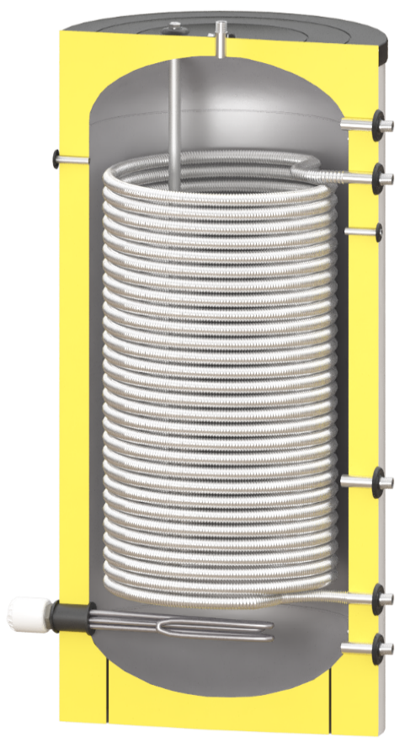

SS-HP
Вертикальный бак косвенного нагрева ГВС с одним увеличеным ТО
Материал бака нержавеющая сталь AISI 304
Возм-сть установки ТЭНа (до 500л вкл - 1 1/2'' внутр. 750-2000 л - 2'' внутр) |  |  |  |  | Мощность ТО от 13 до 341 кВт
Патрубок рециркуляции ГВС |  |  |  |  | Термометр и гильза под датчик уже установлены
Съёмная полиэфиная изоляция ср.толщиной 65-70 мм |  |  |  |  | Класс огнестойкости изоляции B-s2d0
Титановые аноды для пожизненной защиты бака в комплекте! |  |  |  |  | Гарантия до 5 лет

Артикул | Наименование | Объём, л | Мощность ТО, кВт | Площадь ТО, м2 | Размер, мм | Вес, кг | РРЦ, евро | РРЦ, Рубли с НДС | Ваша цена с НДС
 |  |  | Газ котёл/ Тепл.насос
2.2001 | SS-HP 300 | 295 | 99/13 | 3.2 | 630*1600 | 76 | 1710 | 136800 | 136800
2.2002 | SS-HP 500 | 485 | 145/19 | 4.7 | 780*1605 | 98 | 2150 | 172000 | 172000
2.2003 | SS-HP 750 | 703 | 186/24 | 6 | 920*1630 | 114 | 2720 | 217600 | 217600
2.2004 | SS-HP 1000 | 995 | 230/30 | 7.3 | 920*2225 | 142 | 3090 | 247200 | 247200
2.2005 | SS-HP 1200 | 1200 | 282/36 | 9.1 | 1070*2080 | 185 | 3950 | 316000 | 316000
2.2006 | SS-HP 1500 | 1525 | 341/44 | 11 | 1070*2320 | 211 | 4850 | 388000 | 388000
2.2007 | SS-HP 2000 | 2030 | 341/44 | 11 | 1350*2100 | 257 | 6250 | 500000 | 500000

Холодоаккумуляторы
 |  | www.бойлеры.com |  |  | Заказать и поулчить скидку info@6698699.ru

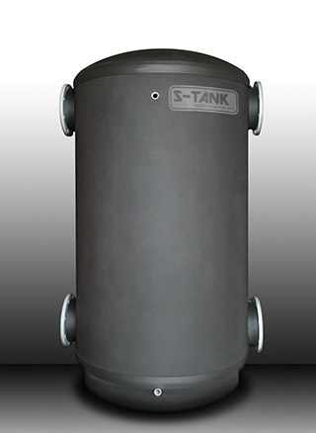
CT
Вертикальный бак теплоаккумулятор/холодоаккумулятор
Максимальное давление бака 6 Бар!! - единственные на рынке с такими показателями прочности. Опционально до 10 Бар
Не съёмная каучуковая изоляция толщиной 19 мм
Бак изготовлен из чистых холоднокатанных сортов стали, поэтому ваша система отопления/охлаждения долго остается без следов
загрязнений и налетов на теплообменниках
Возможность объединения несколько источников нагрева/охлаждения в одном баке
Опционально возможно изменение конструкции бака по чертежу заказчика
Опционально возможен выбор толщины теплоизоляции
Усиленная упаковка из дерева
 |  |  |  | Гарантия до 7 лет |  | Курс Евро/Рубль | Ваша скидка %
 |  |  |  |  |  | 80 | 0 | 0
Артикул | Наименование | Объём, л | Размер, мм | Вес, кг | РРЦ, евро | РРЦ, Рубли с НДС | Ваша цена с НДС
5.0000 | CT 200 | 211 | 630*1250 | 50 | 654 | 52320 | 52320
5.0001 | CT 300 | 295 | 630*1600 | 65 | 738 | 59040 | 59040
5.0002 | CT 500 | 485 | 780*1680 | 87 | 827 | 66160 | 66160
5.0003 | CT 750 | 695 | 920*1630 | 101 | 927 | 74160 | 74160
5.0004 | CT 1000 | 990 | 920*2205 | 131 | 1112 | 88960 | 88960
5.0005 | CT 1200 | 1200 | 1070*2080 | 174 | 1629 | 130320 | 130320
5.0006 | CT 1500 | 1525 | 1070*2370 | 200 | 1777 | 142160 | 142160
5.0007 | CT 2000 | 2030 | 1350*2100 | 246 | 2458 | 196640 | 196640
5.0008 | CT 3000 | 3540 | 1630*2315 | 450 | 3426 | 274080 | 274080
5.0009 | CT 5000 | 4910 | 1630*3170 | 615 | 4380 | 350400 | 350400

 | Опционально доступен термоманометр |  |  |  | 12

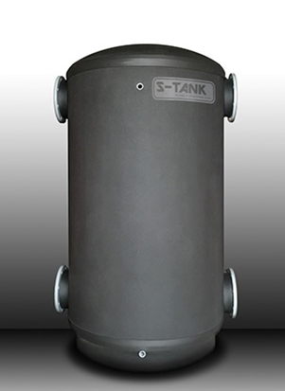
SS CT
Вертикальный бак теплоаккумулятор/холодоаккумулятор из нержавеющей стали AISI 304
Максимальное давление бака 6 Бар!! - единственные на рынке с такими показателями прочности. Опционально до 10 Бар
Не съёмная каучуковая изоляция толщиной 19 мм
Бак изготовлен из нержавеющей стали, поэтому ваша система отопления/охлаждения долго остается без следов
загрязнений и налетов на теплообменниках
Возможность объединения несколько источников нагрева/охлаждения в одном баке
Опционально возможно изменение конструкции бака по чертежу заказчика
Опционально возможен выбор толщины теплоизоляции
Усиленная упаковка из дерева

Артикул | Наименование | Объём, л | Размер, мм | Вес, кг | РРЦ, евро | РРЦ, Рубли с НДС | Ваша цена с НДС
5.1000 | SS CT 200 | 211 | 630*1250 | 50 | 1280 | 102400 | 102400
5.1001 | SS CT 300 | 295 | 630*1600 | 65 | 1545 | 123600 | 123600
5.1002 | SS CT 500 | 485 | 780*1680 | 87 | 2025 | 162000 | 162000
5.1003 | SS CT 750 | 695 | 920*1630 | 101 | 2642 | 211360 | 211360
5.1004 | SS CT 1000 | 990 | 920*2205 | 131 | 2978 | 238240 | 238240
5.1005 | SS CT 1200 | 1200 | 1070*2080 | 174 | 3597 | 287760 | 287760
5.1006 | SS CT 1500 | 1525 | 1070*2370 | 200 | 4397 | 351760 | 351760
5.1007 | SS CT 2000 | 2030 | 1350*2100 | 246 | 5931 | 474480 | 474480
5.1008 | SS CT 3000 | 3540 | 1630*2315 | 450 | По запросу
5.1009 | SS CT 5000 | 4910 | 1630*3170 | 615 | По запросу

 | Опционально доступен термоманометр |  |  |  | 12

